Issue List
# | 模块 | 描述 | 状态 | 记录日期 | 解决日期
1 | 帐套管理 | Grid header的字体颜色 调成跟Grid content 一样的颜色， 其他所有页面的grid 样式都一样。 | 待解决 | 2014-11-07 |  | 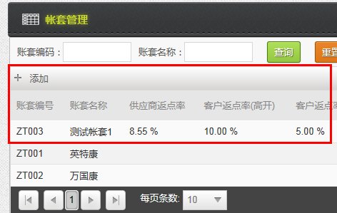
2 | 帐套管理 | 帐套管理 列表的列与页面设计不一致 | 待解决 | 2014-11-07
3 | 帐套管理 | 帐套的排序，现在是按帐套编号倒序，改成升序吧。 | 待解决 | 2014-11-07 |  | 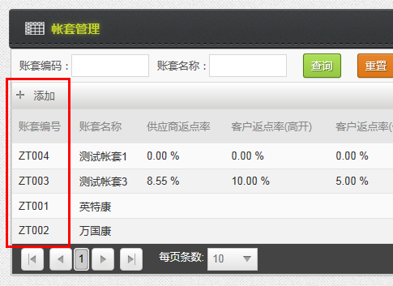
4 | 帐套管理 | 新建一个帐套时，维护页面的删除按钮应该隐藏或灰掉，现在点击删除，页面没有反应。 | 待解决 | 2014-11-07
5 | 银行帐号管理 | 列表查询条件，去掉帐套，因为当前页面只能显示当前帐套和所有的私人账户。 | 待解决 | 2014-11-07 |  | 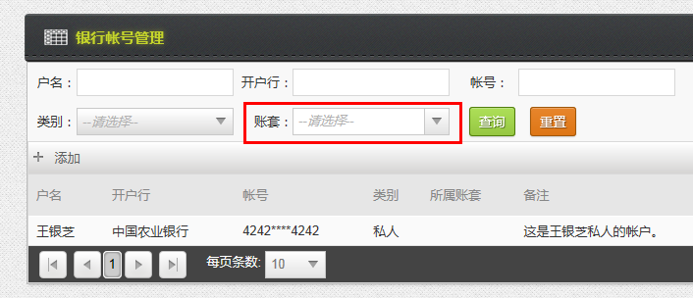
6 | 银行帐号管理 | 列表只需要保留如下列： 户名，开户行，帐号，类别，备注 且账号，不需要加*** | 待解决 | 2014-11-07 |  | 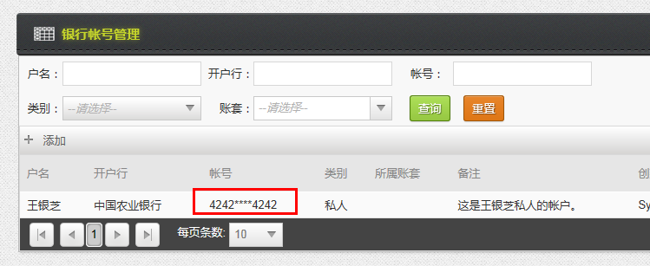
7 | 银行帐号管理 | 维护页面的备注输入框，不支持copy/paste， 需要看看是什么原因 | 待解决 |  |  | 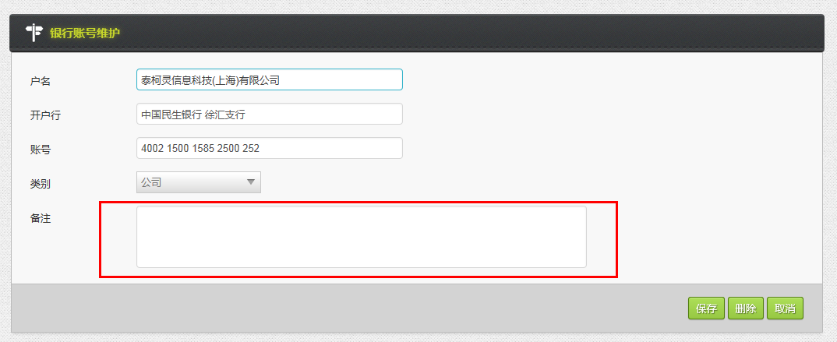
8 | 银行帐号管理 | 帐号的正则表达式验证，能不能多支持一种以空格分隔的？ 如 4225 5555 2222 5555 235 | 待解决

